Ender Activitate Lab7 Pg=60%Pn
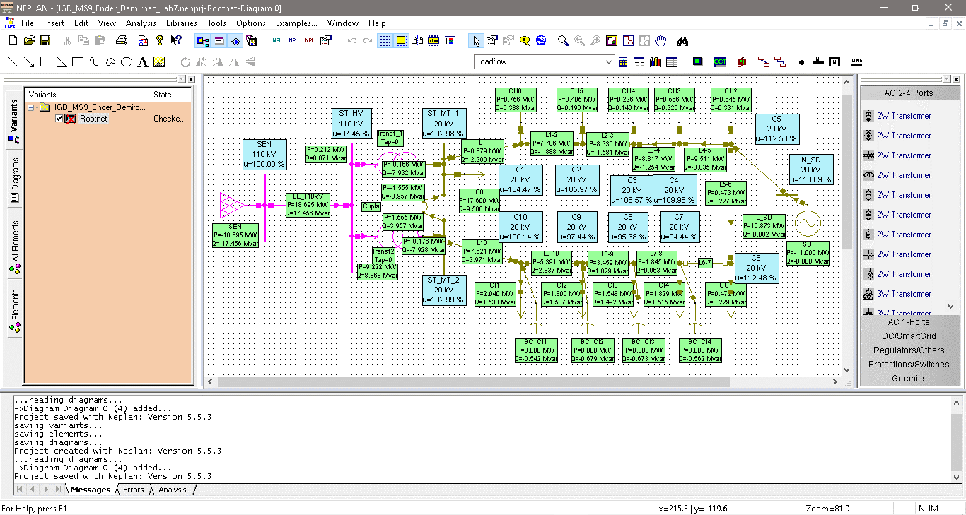
Caz Pg = 60%Pn, cos(phi)=1 |  |  |  |  | Caz Pg = 60%Pn, cos(phi)=0.95 L(inductiv) |  |  |  |  | Caz Pg = 60%Pn, cos(phi)=0.95 C(Capacitiv) |  |  |  | Caz Pg = 60%Pn, cos(phi)=0.9 L(Inductiv) |  |  |  | Caz Pg = 60%Pn, cos(phi)=0.9 C(Capacitiv) |  |  |  | Caz Pg = 60%Pn, cos(phi)=0.85 C(Capacitiv) |  |  |  | Caz Pg = 60%Pn, cos(phi)=0.85 L(Inductiv)
ID | Nod | U [kV] | u[%] 60%Pn, cos (phi)=1 |  | ID | Nod | U [kV] | u[%] |  | ID | Nod | U [kV] | u[%] | ID | Nod | U [kV] | u[%] | ID | Nod | U [kV] | u[%] | ID | Nod | U [kV] | u[%] | ID | Nod | U [kV] | u[%]
1 | C1 | 20.685 | 103.42 |  | 1 | C1 | 20.383 | 101.91 |  | 1 | C1 | 20.958 | 104.79 | 1 | C1 | 20.227 | 101.14 | 1 | C1 | 21.079 | 105.39 | 1 | C1 | 21.18 | 105.9 | 1 | C1 | 20.084 | 100.42
2 | C2 | 20.822 | 104.11 |  | 2 | C2 | 20.432 | 102.16 |  | 2 | C2 | 21.173 | 105.87 | 2 | C2 | 20.231 | 101.15 | 2 | C2 | 21.328 | 106.64 | 2 | C2 | 21.457 | 107.29 | 2 | C2 | 20.045 | 100.23
3 | C3 | 21.082 | 105.41 |  | 3 | C3 | 20.561 | 102.81 |  | 3 | C3 | 21.55 | 107.75 | 3 | C3 | 20.293 | 101.46 | 3 | C3 | 21.756 | 108.78 | 3 | C3 | 21.928 | 109.64 | 3 | C3 | 20.045 | 100.22
4 | C4 | 21.226 | 106.13 |  | 4 | C4 | 20.643 | 103.22 |  | 4 | C4 | 21.751 | 108.75 | 4 | C4 | 20.343 | 101.71 | 4 | C4 | 21.982 | 109.91 | 4 | C4 | 22.176 | 110.88 | 4 | C4 | 20.066 | 100.33
5 | C5 | 21.522 | 107.61 |  | 5 | C5 | 20.84 | 104.2 |  | 5 | C5 | 22.138 | 110.69 | 5 | C5 | 20.49 | 102.45 | 5 | C5 | 22.412 | 112.06 | 5 | C5 | 22.641 | 113.2 | 5 | C5 | 20.167 | 100.84
6 | C6 | 21.502 | 107.51 |  | 6 | C6 | 20.819 | 104.1 |  | 6 | C6 | 22.119 | 110.6 | 6 | C6 | 20.469 | 102.34 | 6 | C6 | 22.393 | 111.96 | 6 | C6 | 22.622 | 113.11 | 6 | C6 | 20.146 | 100.73
7 | C7 | 18.871 | 94.36 |  | 7 | C7 | 18.654 | 93.27 |  | 7 | C7 | 19.07 | 95.35 | 7 | C7 | 18.545 | 92.72 | 7 | C7 | 19.16 | 95.8 | 7 | C7 | 19.235 | 96.17 | 7 | C7 | 18.444 | 92.22
8 | C8 | 19.059 | 95.3 |  | 8 | C8 | 18.845 | 94.23 |  | 8 | C8 | 19.256 | 96.28 | 8 | C8 | 18.737 | 93.68 | 8 | C8 | 19.344 | 96.72 | 8 | C8 | 19.418 | 97.09 | 8 | C8 | 18.638 | 93.19
9 | C9 | 19.471 | 97.36 |  | 9 | C9 | 19.264 | 96.32 |  | 9 | C9 | 19.662 | 98.31 | 9 | C9 | 19.159 | 95.8 | 9 | C9 | 19.747 | 98.74 | 9 | C9 | 19.819 | 99.1 | 9 | C9 | 19.063 | 95.32
10 | C10 | 20.012 | 100.06 |  | 10 | C10 | 19.813 | 99.07 |  | 10 | C10 | 20.195 | 100.97 | 10 | C10 | 19.713 | 98.56 | 10 | C10 | 20.277 | 101.38 | 10 | C10 | 20.346 | 101.73 | 10 | C10 | 19.621 | 98.11
 | Pg=0.6*Pn |  |  | Pg= | 6.6 | MW | Pn= | 11 | MW
Analiza variaţiei nivelului de tensiune la nodurile consumatoare în funcţie de tipul de generator al sursei distribuite(sincron/ asincron) pentru Pg = 60%*Pn

Ender Activitate Lab7 Pg=20%Pn
Caz Pg = 20%Pn, cos(phi)=1 |  |  |  |  | Caz Pg = 20%Pn, cos(phi)=0.95 L(inductiv) |  |  |  |  | Caz Pg = 20%Pn, cos(phi)=0.95 C(Capacitiv) |  |  |  | Caz Pg = 20%Pn, cos(phi)=0.9 L(Inductiv) |  |  |  | Caz Pg = 20%Pn, cos(phi)=0.9 C(Capacitiv) |  |  |  | Caz Pg = 20%Pn, cos(phi)=0.85 C(Capacitiv) |  |  |  | Caz Pg = 20%Pn, cos(phi)=0.85 L(Inductiv)
ID | Nod | U [kV] | u[%] 20%Pn, cos (phi)=1 |  | ID | Nod | U [kV] | u[%] |  | ID | Nod | U [kV] | u[%] | ID | Nod | U [kV] | u[%] | ID | Nod | U [kV] | u[%] | ID | Nod | U [kV] | u[%] | ID | Nod | U [kV] | u[%]
1 | C1 | 20.401 | 102 |  | 1 | C1 | 20.303 | 101.51 |  | 1 | C1 | 20.495 | 102.48 | 1 | C1 | 20.255 | 101.27 | 1 | C1 | 20.539 | 102.69 | 1 | C1 | 20.576 | 102.88 | 1 | C1 | 20.213 | 101.06
2 | C2 | 20.348 | 101.74 |  | 3 | C2 | 20.221 | 101.1 |  | 2 | C2 | 20.47 | 102.35 | 2 | C2 | 20.158 | 100.79 | 2 | C2 | 20.527 | 102.63 | 2 | C2 | 20.575 | 102.88 | 2 | C2 | 20.103 | 100.52
3 | C3 | 20.308 | 101.54 |  | 4 | C3 | 20.136 | 100.68 |  | 3 | C3 | 20.474 | 102.37 | 3 | C3 | 20.052 | 100.26 | 3 | C3 | 20.55 | 102.75 | 3 | C3 | 20.615 | 103.08 | 3 | C3 | 19.977 | 99.89
4 | C4 | 20.301 | 101.5 |  | 5 | C4 | 20.107 | 100.53 |  | 4 | C4 | 20.488 | 102.44 | 4 | C4 | 20.012 | 100.06 | 4 | C4 | 20.574 | 102.87 | 4 | C4 | 20.648 | 103.24 | 4 | C4 | 19.928 | 99.64
5 | C5 | 20.341 | 101.71 |  | 6 | C5 | 20.111 | 100.55 |  | 5 | C5 | 20.564 | 102.82 | 5 | C5 | 19.999 | 99.99 | 5 | C5 | 20.666 | 103.33 | 5 | C5 | 20.754 | 103.77 | 5 | C5 | 19.899 | 99.5
6 | C6 | 20.32 | 101.6 |  | 7 | C6 | 20.09 | 100.45 |  | 6 | C6 | 20.543 | 102.71 | 6 | C6 | 19.977 | 99.89 | 6 | C6 | 20.645 | 103.23 | 6 | C6 | 20.733 | 103.67 | 6 | C6 | 19.878 | 99.39
7 | C7 | 18.811 | 94.05 |  | 8 | C7 | 18.741 | 93.7 |  | 7 | C7 | 18.879 | 94.39 | 7 | C7 | 18.707 | 93.53 | 7 | C7 | 18.91 | 94.55 | 7 | C7 | 18.937 | 94.69 | 7 | C7 | 18.677 | 93.38
8 | C8 | 19 | 95 |  | 9 | C8 | 18.93 | 94.65 |  | 8 | C8 | 19.067 | 95.33 | 8 | C8 | 18.897 | 94.48 | 8 | C8 | 19.098 | 95.49 | 8 | C8 | 19.125 | 95.62 | 8 | C8 | 18.867 | 94.34
9 | C9 | 19.414 | 97.07 |  | 10 | C9 | 19.347 | 96.73 |  | 9 | C9 | 19.479 | 97.39 | 9 | C9 | 19.314 | 96.57 | 9 | C9 | 19.509 | 97.54 | 9 | C9 | 19.535 | 97.67 | 9 | C9 | 19.285 | 96.43
10 | C10 | 19.957 | 99.78 |  | 2 | C10 | 19.892 | 99.46 |  | 10 | C10 | 20.019 | 100.09 | 10 | C10 | 19.861 | 99.31 | 10 | C10 | 20.048 | 100.24 | 10 | C10 | 20.073 | 100.36 | 10 | C10 | 19.834 | 99.17
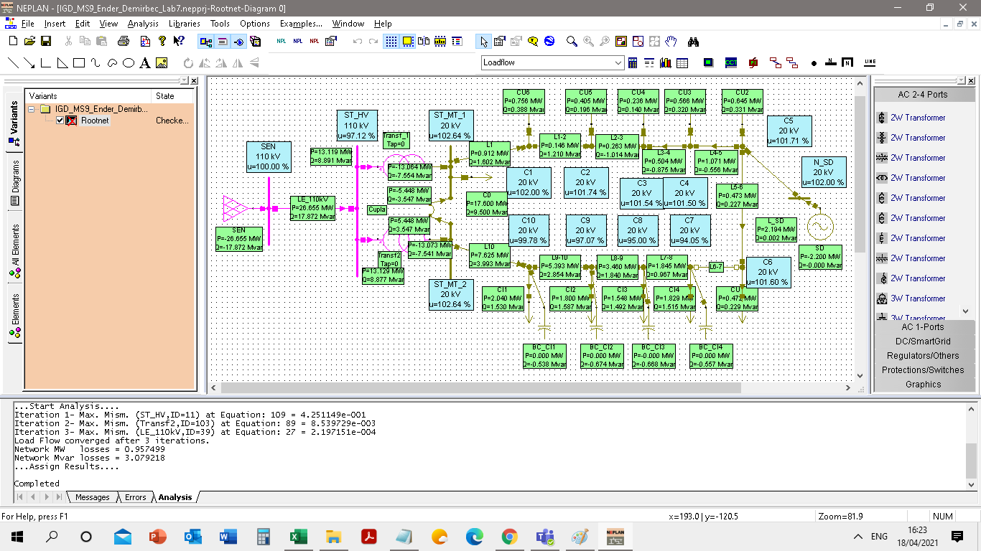
 | Pg=0.2*Pn |  |  | Pg= | 2.2 | MW | Pn= | 11 | MW
Analiza variaţiei nivelului de tensiune la nodurile consumatoare în funcţie de tipul de generator al sursei distribuite(sincron/ asincron) pentru Pg = 20%*Pn

Ender Activitate Lab7 Pg=100%Pn
Caz Pg = 100%Pn, cos(phi)=1 |  |  |  |  | Caz Pg = 100%Pn, cos(phi)=0.95 L(inductiv) |  |  |  |  | Caz Pg = 100%Pn, cos(phi)=0.95 C(Capacitiv) |  |  |  | Caz Pg = 100%Pn, cos(phi)=0.9 L(Inductiv) |  |  |  | Caz Pg = 100%Pn, cos(phi)=0.9 C(Capacitiv) |  |  |  | Caz Pg = 100%Pn, cos(phi)=0.85 C(Capacitiv) |  |  |  | Caz Pg = 100%Pn, cos(phi)=0.85 L(Inductiv)
ID | Nod | U [kV] | u[%] 100%Pn, cos (phi)=1 |  | ID | Nod | U [kV] | u[%] |  | ID | Nod | U [kV] | u[%] | ID | Nod | U [kV] | u[%] | ID | Nod | U [kV] | u[%] | ID | Nod | U [kV] | u[%] | ID | Nod | U [kV] | u[%]
1 | C1 | 20.894 | 104.47 |  | 1 | C1 | 20.367 | 101.83 |  | 1 | C1 | 21.342 | 106.71 | 1 | C1 | 20.08 | 100.4 | 1 | C1 | 21.534 | 107.67 | 1 | C1 | 21.691 | 108.45 | 1 | C1 | 19.803 | 99.01
2 | C2 | 21.194 | 105.97 |  | 2 | C2 | 20.517 | 102.58 |  | 2 | C2 | 21.765 | 108.83 | 2 | C2 | 20.146 | 100.73 | 2 | C2 | 22.008 | 110.04 | 2 | C2 | 22.207 | 111.04 | 2 | C2 | 19.786 | 98.93
3 | C3 | 21.713 | 108.57 |  | 3 | C3 | 20.822 | 104.11 |  | 3 | C3 | 22.466 | 112.33 | 3 | C3 | 20.333 | 101.66 | 3 | C3 | 22.786 | 113.93 | 3 | C3 | 23.049 | 115.25 | 3 | C3 | 19.858 | 99.29
4 | C4 | 21.991 | 109.96 |  | 4 | C4 | 21.001 | 105 |  | 4 | C4 | 22.83 | 114.15 | 4 | C4 | 20.458 | 102.29 | 4 | C4 | 23.188 | 115.94 | 4 | C4 | 23.482 | 117.41 | 4 | C4 | 19.933 | 99.66
5 | C5 | 22.515 | 112.58 |  | 5 | C5 | 21.372 | 106.86 |  | 5 | C5 | 23.492 | 117.46 | 5 | C5 | 20.749 | 103.75 | 5 | C5 | 23.91 | 119.55 | 5 | C5 | 24.255 | 121.28 | 5 | C5 | 20.149 | 100.74
6 | C6 | 22.496 | 112.48 |  | 6 | C6 | 21.352 | 106.76 |  | 6 | C6 | 23.474 | 117.37 | 6 | C6 | 20.729 | 103.64 | 6 | C6 | 23.892 | 119.46 | 6 | C6 | 24.238 | 121.19 | 6 | C6 | 20.127 | 100.64
7 | C7 | 18.888 | 94.44 |  | 7 | C7 | 18.511 | 92.56 |  | 7 | C7 | 19.218 | 96.09 | 7 | C7 | 18.31 | 91.55 | 7 | C7 | 19.361 | 96.81 | 7 | C7 | 19.481 | 97.4 | 7 | C7 | 18.119 | 90.59
8 | C8 | 19.076 | 95.38 |  | 8 | C8 | 18.704 | 93.52 |  | 8 | C8 | 19.402 | 97.01 | 8 | C8 | 18.506 | 92.53 | 8 | C8 | 19.543 | 97.72 | 8 | C8 | 19.661 | 98.3 | 8 | C8 | 18.317 | 91.59
9 | C9 | 19.488 | 97.44 |  | 9 | C9 | 19.127 | 95.64 |  | 9 | C9 | 19.803 | 99.02 | 9 | C9 | 18.935 | 94.68 | 9 | C9 | 19.941 | 99.7 | 9 | C9 | 20.055 | 100.27 | 9 | C9 | 18.753 | 93.77
10 | C10 | 20.028 | 100.14 |  | 10 | C10 | 19.682 | 98.41 |  | 10 | C10 | 20.331 | 101.65 | 10 | C10 | 19.499 | 97.49 | 10 | C10 | 20.463 | 102.31 | 10 | C10 | 20.572 | 102.86 | 10 | C10 | 19.324 | 96.62
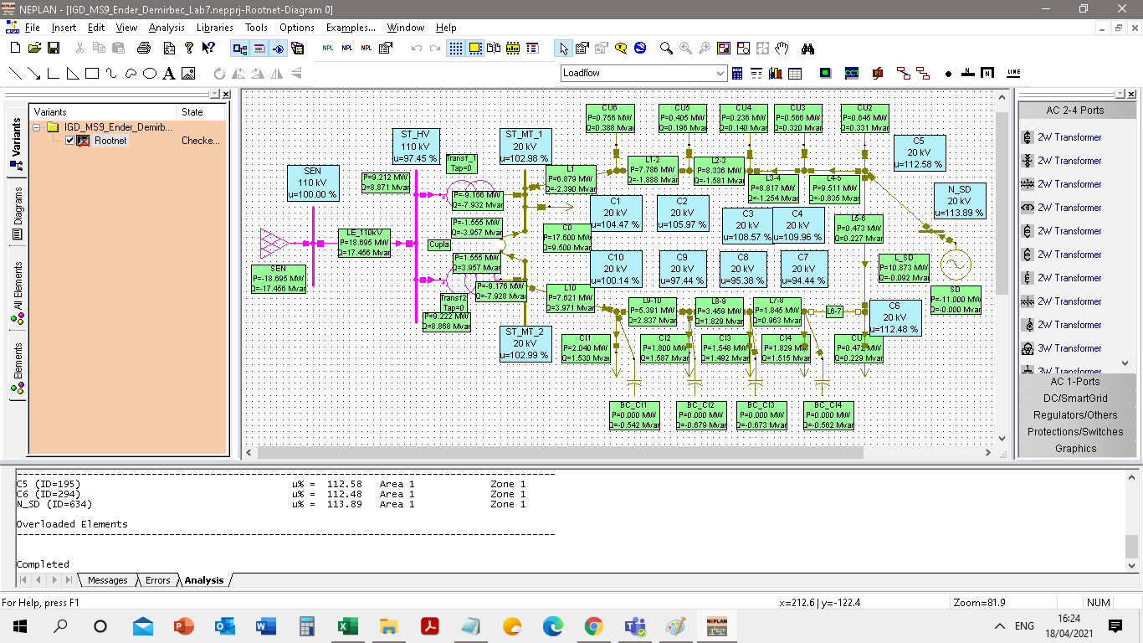
 | Pg=1*Pn |  |  | Pg= | 11 | MW | Pn= | 11 | MW
Analiza variaţiei nivelului de tensiune la nodurile consumatoare în funcţie de tipul de generator al sursei distribuite(sincron/ asincron) pentru Pg = 100%*Pn

Pg20%,Pg60%,Pg100%
Analiza variaţiei nivelului de tensiune la nodurile consumatoare în funcţie de tipul de generator al sursei distribuite(sincron/ asincron) pentru Pg = 20%*Pn
 | Caz Pg = 20%Pn, cos(phi)=1 | Caz Pg = 20%Pn, cos(phi)=0.95 L(inductiv) | Caz Pg = 20%Pn, cos(phi)=0.95 C(Capacitiv) | Caz Pg = 20%Pn, cos(phi)=0.9 L(Inductiv) | Caz Pg = 20%Pn, cos(phi)=0.9 C(Capacitiv) | Caz Pg = 20%Pn, cos(phi)=0.85 C(Capacitiv) | Caz Pg = 20%Pn, cos(phi)=0.85 L(Inductiv)
C1 | 102 | 101.51 | 102.48 | 101.27 | 102.69 | 102.88 | 101.06
C2 | 101.74 | 101.1 | 102.35 | 100.79 | 102.63 | 102.88 | 100.52
C3 | 101.54 | 100.68 | 102.37 | 100.26 | 102.75 | 103.08 | 99.89
C4 | 101.5 | 100.53 | 102.44 | 100.06 | 102.87 | 103.24 | 99.64
C5 | 101.71 | 100.55 | 102.82 | 99.99 | 103.33 | 103.77 | 99.5
C6 | 101.6 | 100.45 | 102.71 | 99.89 | 103.23 | 103.67 | 99.39
C7 | 94.05 | 93.7 | 94.39 | 93.53 | 94.55 | 94.69 | 93.38
C8 | 95 | 94.65 | 95.33 | 94.48 | 95.49 | 95.62 | 94.34
C9 | 97.07 | 96.73 | 97.39 | 96.57 | 97.54 | 97.67 | 96.43
C10 | 99.78 | 99.46 | 100.09 | 99.31 | 100.24 | 100.36 | 99.17
Analiza variaţiei nivelului de tensiune la nodurile consumatoare în funcţie de tipul de generator al sursei distribuite(sincron/ asincron) pentru Pg = 60%*Pn
 | Caz Pg = 60%Pn, cos(phi)=1 | Caz Pg = 60%Pn, cos(phi)=0.95 L(inductiv) | Caz Pg = 60%Pn, cos(phi)=0.95 C(Capacitiv) | Caz Pg = 60%Pn, cos(phi)=0.9 L(Inductiv) | Caz Pg = 60%Pn, cos(phi)=0.9 C(Capacitiv) | Caz Pg = 60%Pn, cos(phi)=0.85 C(Capacitiv) | Caz Pg = 60%Pn, cos(phi)=0.85 L(Inductiv)
C1 | 103.42 | 101.91 | 104.79 | 101.14 | 105.39 | 105.9 | 100.42
C2 | 104.11 | 102.16 | 105.87 | 101.15 | 106.64 | 107.29 | 100.23
C3 | 105.41 | 102.81 | 107.75 | 101.46 | 108.78 | 109.64 | 100.22
C4 | 106.13 | 103.22 | 108.75 | 101.71 | 109.91 | 110.88 | 100.33
C5 | 107.61 | 104.2 | 110.69 | 102.45 | 112.06 | 113.2 | 100.84
C6 | 107.51 | 104.1 | 110.6 | 102.34 | 111.96 | 113.11 | 100.73
C7 | 94.36 | 93.27 | 95.35 | 92.72 | 95.8 | 96.17 | 92.22
C8 | 95.3 | 94.23 | 96.28 | 93.68 | 96.72 | 97.09 | 93.19
C9 | 97.36 | 96.32 | 98.31 | 95.8 | 98.74 | 99.1 | 95.32
C10 | 100.06 | 99.07 | 100.97 | 98.56 | 101.38 | 101.73 | 98.11

Analiza variaţiei nivelului de tensiune la nodurile consumatoare în funcţie de tipul de generator al sursei distribuite(sincron/ asincron) pentru Pg = 100%*Pn
 | Caz Pg = 100%Pn, cos(phi)=1 | Caz Pg = 100%Pn, cos(phi)=0.95 L(inductiv) | Caz Pg = 100%Pn, cos(phi)=0.95 C(Capacitiv) | Caz Pg = 100%Pn, cos(phi)=0.9 L(Inductiv) | Caz Pg = 100%Pn, cos(phi)=0.9 C(Capacitiv) | Caz Pg = 100%Pn, cos(phi)=0.85 C(Capacitiv) | Caz Pg = 100%Pn, cos(phi)=0.85 L(Inductiv)
C1 | 104.47 | 101.83 | 106.71 | 100.4 | 107.67 | 108.45 | 99.01
C2 | 105.97 | 102.58 | 108.83 | 100.73 | 110.04 | 111.04 | 98.93
C3 | 108.57 | 104.11 | 112.33 | 101.66 | 113.93 | 115.25 | 99.29
C4 | 109.96 | 105 | 114.15 | 102.29 | 115.94 | 117.41 | 99.66
C5 | 112.58 | 106.86 | 117.46 | 103.75 | 119.55 | 121.28 | 100.74
C6 | 112.48 | 106.76 | 117.37 | 103.64 | 119.46 | 121.19 | 100.64
C7 | 94.44 | 92.56 | 96.09 | 91.55 | 96.81 | 97.4 | 90.59
C8 | 95.38 | 93.52 | 97.01 | 92.53 | 97.72 | 98.3 | 91.59
C9 | 97.44 | 95.64 | 99.02 | 94.68 | 99.7 | 100.27 | 93.77
C10 | 100.14 | 98.41 | 101.65 | 97.49 | 102.31 | 102.86 | 96.62

